利用計画（記載例）
２．利用計画（例）

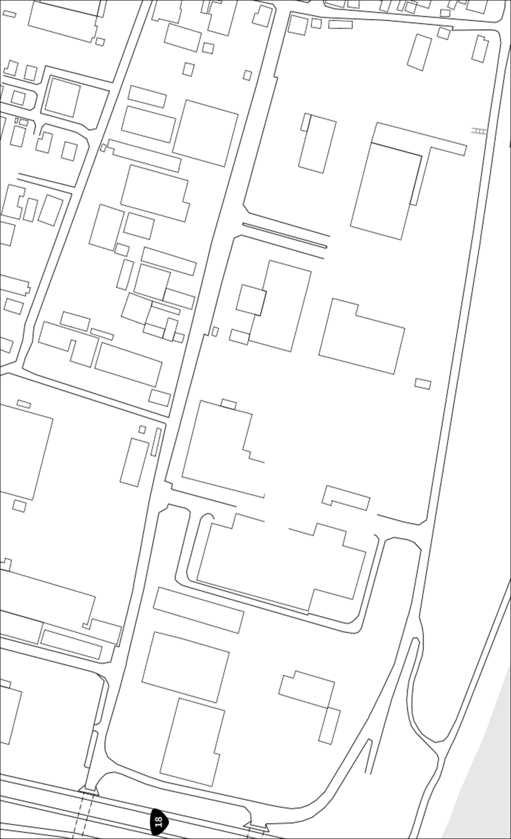

平面図等により、利用場所の位置、広さが分かるようご記載ください。

●m
●m

利用面積●×●=●●●ｍ²

